Ark1
Eksempel:
 | 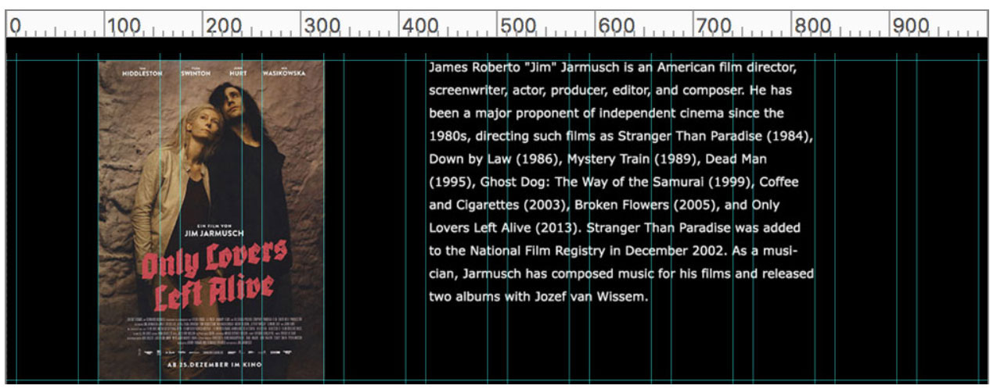
Spørgsmål: | Hvad ville være den optimale bredde for dette foto, så det ikke bliver forstørret (og dvs. forringet) af browseren …
 | … men heller ikke formindsket ret meget (og dvs. unødig downloadtid) …
 | … for sites med forskellige max-widths ?
 | … og tilsvarende for fotos som fylder 1 kolonne, 2 kolonner, 4 kolonner ... osv. ?

Opgave: udregn den optimale img width for minimale filstørrelser, for disse 3 - og alle andre mulige max-widths - og brug kun 4 formler!

antal | % width pr | antal kolonner | % width |  | img px width | img px width | img px width
kolonner | kolonne | pr søjle: | pr søjle: |  | for layout med | for layout med | for layout med
 |  |  |  | max-width: | 960 | 1280 | 1440
12 | ? | 1 | ? |  | ? | ? | ?
 |  | ? | ? |  | ? | ? | ?
 |  | ? | ? |  | ? | ? | ?
 |  | ? | ? |  | ? | ? | ?
 |  | ? | ? |  | ? | ? | ?
 |  | ? | ? |  | ? | ? | ?
 |  | ? | ? |  | ? | ? | ?
 |  | ? | ? |  | ? | ? | ?
 |  | ? | ? |  | ? | ? | ?
 |  | ? | ? |  | ? | ? | ?
 |  | ? | ? |  | ? | ? | ?
 |  | ? | ? |  | ? | ? | ?

